QA
質問者記入
回答者記入

No. | 質問者 | 質問日 | RS ERP 101 プログラム カテゴリ | 質問件名 | 質問詳細 | 回答者 | 回答日 | 回答 | 確認完了日 | 対応状況
39 | 右山 | 2023-04-10 | 90 Others | ロット管理の画面操作 | ロット管理する在庫の入庫/出庫の画面操作を教えて頂きたい。 ※倉庫の担当者に実施頂く為、手間がかかるのであれば代替方法を次ステップで提案する等検討したい | 北川 | 2023-04-10 | PO入庫で、納品書から発注番号を見て注文を選択。納品書番号の入力も必須。 Lot番号は自動採番orNotの選択が可能。 「処理日付」の入力項目を追加する事も可能。デフォルトは非表示。(「コストトランザクション管理レコード」からON/OFFを選択。→北川さんで追加済) ITPLのSandbox環境とRS社利用環境でメニューが違う件はRS社確認中。
95 | Vien |  | 09 Sales Order Fulfillment | PickList 帳票 | 【Sandbox環境(SpaceCool)】 質問1. SO Picklist テンプレートに基づいてレポートをカスタマイズし”テーブル１”のように表示はできました。ただ、テーブル2に表示されるように、共通情報「製品情報」「SOのオーダー数」は1つで表示したいのですが、RootFormでこれを実現するための解決策はありますか？ ※ 「No95シート」のスクリーンショット参照 質問2. 出荷依頼書にはロットNoは違うが共通項目となる「製品」「オーダー数」「サイト」の1行で表示し、必要情報を手入力させる「備考欄」を設けたい。(”テーブル3”参照) このような制御(RootFormの作成)は可能でしょうか？ 2023/10/31追記 サンプルを参考に対応を試みておりますが、正常に動作しない状況です。 シート「No95_2」を追加しておりますので、ご確認頂きアドバイス頂けないでしょうか？ 宜しくお願い致します。 | 北川 | 2023/6/9 2023/7/3 | 質問1. について 確認します。 ⇒ 7/3 以下のサンプル内容を参考にして対応してみてください。 ------------------------------------------ If so, it is a Managed Rule within RootForms with a nested table in your SOLINE row: Extract Query: SELECT Id, Name, rstk__iclocitem_icitemsrl__r.rstk__icitemsrl_srlno__c, rstk__iclocitem_icitem__c, rstk__iclocitem_icitem__r.Id, rstk__iclocitem_locid__c, rstk__iclocitem_locid__r.rstk__sylocid_locid__c, rstk__iclocitem_locnum__c FROM rstk__iclocitem__c WHERE rstk__iclocitem_locid__r.Id IN ({{parent.rstk__soline_icitem__r.Id}}) ORDER BY rstk__iclocitem_locid__r.rstk__sylocid_locid__c ASC Group by Parent: parent.rstk__soline_icitem__r.Id Group by Child: rstk__iclocitem_icitem__r.id I'm attaching a sample DOC file as well ------------------------------------------ 質問2. について RootformsテンプレートのWordで、備考欄を追加してください。これは、通常のMicrosoft Word機能を使って枠を追加します。 【11/5】 RSサポートチームに問合せしましたのでお待ちください。（Case#00059978） 関連情報として、RSコミュニティの以下の「RootForms: Sort & Filter Mapped Fields」を参照してください。 https://rootstock.my.site.com/Trailblazer/s/article/RootForms-Sort-Filter-Mapped-Fields 【11/10】 サポートチームから以下の回答がありました。 要件を満たすためには、カスタム フローとカスタム フィールドを作成してピックリスト レコードを更新する必要がある。 方法としては、次の 2 つの方法が考えられる。 Method #1: (1) Create a custom Flow to delete the picklist detail records when the sales order line is the same Method #2: (1) Create a custom field (e.g., 'Print Pick List Detail') with a boolean type. (2) Create a Flow to update the custom field 'Print Pick List Detail' as 'False' when the sales order line is the same. (3) Then, open the corresponding Rootforms template and use the filter with the custom field 'Print Pick List Detail' set to 'True'. | 2023/6/28 2023/7/24 | 確認中

113 | 右山 | 2023-07-15 | 09 Sales Order Fulfillment | 出荷依頼書 | 【Sandbox環境(SpaceCool)】 SOヘッダに2明細有り、それぞれ出荷先が違う場合、出荷依頼書(Create Picklist Report)を2帳票作成したいが、どのようなプロセスを踏めば実行できるのか教えて下さい。 現在は出荷依頼書 1帳票しか作成できず。 ※ 「No112シート」のスクリーンショット参照 2023/10/16追記 テスト行いましたが、出荷先別で帳票が出力されませんでした。「No112_2シート」を追加しておりますので、ご確認頂けないでしょうか？ | 北川 | 2023-07-18 | Case#00058386 Priority：4 - Medium Status：Needs Customer Input(9/5) → 要件についての追加情報を提供し、RootFormsで対応可能か、またはプラスFlow開発で対応可能か確認中（9/10）→ （9/22）RSサポートチームからRootformsプラスFlow開発にて対応する案の提示あり。→ Close RSPilot Sandboxにて対応案をサンプル作成してますので、技術的ノウハウとして共有します。添付したドキュメンを参照ください。現段階でFlow開発部分はマニュアルで設定します。メール添付ドキュメント名：58386 - Steps followed in sandbox org_September-25.docx 【10/17】 ・No112_2シート内のご質問の回答は、シート内に記載しました。 ・今回のサンプル対応についての操作画面キャプチャをNo112_2シートの95行目以降に貼りましたので参照ください。一応、カスタムFlowも動くようにしています。 ・以前コメントしたようにRSサポートから提供したものは、あくまでもひとつの対応策として技術ノウハウとしての情報提供となります。従って、これを参考にして正式なものを御社が構築してお客様に提供するのが流れになります。 ・このCase支援は、RSサポートチームの通常の支援範囲を超えており今回は特別なものになります。 ・サンプル対応策の設定情報が不足してましたので追加で共有いたします。段階的に設定しているので時系列に複数のドキュメントとなっていますがご了承ください。 58386 - Steps followed in sandbox org_September-20.docx 58386 - Steps followed in sandbox org_September-22.docx 58386 - Steps followed in sandbox org_September-25.docx ※すでに共有済みドキュメント |  | 確認中
120 | 右山 | 2023-08-07 | 14 Purchase Order Management | Multiple Lots | 【Sandbox環境(SpaceCool)】 Multiple Lotsを入力する際、「PO入荷」にある『ロット参照』の欄は、「PO Receipt Lightning」の場合どこにあるのでしょうか？情報を入力したいのですがどこか分からず。 ※ 「No119シート」のスクリーンショット参照 | 北川 | 2023/8/9 2023/8/17 | Case#00057774 Priority：4 - Medium Status：RSサポート → Product Servicesチームで分析＆調査中 → 開発チーム（8/31）→ RSJフォローアップ（10/18） |  | 確認中
122 | Vien | 2023-08-24 | 12 Purchase Order Setup | Vendor Contact | 【Sandbox環境(SpaceCool)】 仕入先の連絡先タブにデータを登録しましたが、仕入先マスタ画面において、"連絡先" 項目にデータが表示されず、登録したデータが連携しません。 SpaceCool Sandbox 環境では、"仕入先のSalesforceアカウントはありません" フィールドがチェックされている状態です。 仕入先マスタ画面の "仕入先" 項目が SF連絡先 と連携する代わりに、仕入先の連絡先タブに関連付けられるようにする方法はありますか？ ※ 「No121シート」のスクリーンショット参照 2023/10/20: 本番とSandboxの環境で、シート121に添付されたキャプチャにSystem Defaultを設定しました。 「SFからRS仕入先の連絡先の自動作成」と「RSからSF仕入先のコンタクトを自動作成」にチェックが入っていない場合、仕入先連絡タブに連絡先を作成しても、仕入先マスタの詳細画面の仕入先フィールドに作成した仕入先連絡が関連付けられませんでしょうか。 ※ 「No121シートの110行から」のスクリーンショット参照 | 森下 | 2023-08-31 | Case#00058303 Priority：3 - High Status：RSサポートチームで分析＆調査中(8/31) → Product Servicesチームで分析＆調査中（9/5）→ In Development（9/12）→ QA（9/22）→ Target Release Date is October 17, 2023 → ERP 23.62, LUI 3.37, LTK 2.13, RSF 21.114.1 【10/21】 ・SPACECOOLのSandbox環境では、想定された動きをしておりませんでしたので、同じCaseのPriorityをCriticalにしてエスカレーションしています。 ・設定方法を、No121シートの202行から設定方法とテスト結果の画面キャプチャを貼ってます。 ・現在の設定は、修正を入れたPage Layaoutの「Vendor Master Default Layout(RS Support)」をアサインしてますので、確認した後はアサインを「Vendor Master Default Layout」に戻してください。 Case#00058303 Priority：1 - Critical Status：In Support → Close Case#00059982 Priority：2 - Urgent Status：In Support → 再調査中 |  | 確認中
126 | Vien | 2023-10-20 | 14 Purchase Order Management | POを削除 | 【Sandbox環境(SpaceCool)】 POを削除した時、エラー「Looks like there's a problem」のメッセージが出てPOヘッダ画面に移動しませんでした。 SOを削除した時に同様のエラーが発生してもすぐにSOヘッダ画面に移動しエラーがなくなりました。 動作に違いがあるのでしょうか？それともたまたまPOは画面遷移しなかったのでしょうか。 ※ 「No125シート」のスクリーンショット参照 | 北川 | 2023-10-21 | POとSOの削除処理のエラーと振る舞いについて、以下のCaseを上げています。 Case#00059616 Priority：4 - Medium Status：In Support → Product Servicesチームで分析＆調査中 → 開発チームへ → QA（11/2）→ パッケージングチーム（11/8） |  | 確認中
127 | Vien | 2023-10-20 | 08 Sales Order Entry | Revert Issue時エラーが出る | 【Sandbox環境(SpaceCool)】 QANo99を再確認しましたが、 Revert Issue を実施した際にエラー(Validation Failure)が発生して取り消す事ができませんでした。原因は何が考えられますでしょうか？ ※ 「No126シート」のスクリーンショット参照 | 北川 | 2023-10-21 | 緊急で以下のCaseを上げています。 Classic画面ではエラーとならないため、解決するまでReverse IssueはClassic画面で処理願います。 Case#00059615 Priority：1 - Critical Status：In Support → Product Servicesチームで分析＆調査 → 開発チーム調査へ |  | 確認中
129 | 清水 | 2023-10-23 | 90 Others |  | 【Sandbox環境(SpaceCool)】 [背景] SPACECOOL社の運用として、サービスの品目(名称)をお客様によって変更するケースがあるが、頻度(パターン)が多い為マスタ化できない。 [期待する対応策] 仮品目(汎用的に使える品目)の運用は可能でしょうか？ ※同じ品番だが品名が違うケースの運用を想定。ただし、品番が一意であると思われる為、難しいかと思っています。 [期待する対応策2] 汎用的に利用できる仮品目が設定でき、利用したい時にコピーして登録できるような運用。 ※SO登録時に都度マスタ登録をする事になるので非現実的・・・？ マスタ登録の方法以外の対応策があればご教示頂けますでしょうか。 | 北川 | 2023-10-23 | 顧客によって変更するサービス品の名称は、どのように使用されるのでしょうか？ たとえば、納品書や請求書に表示するためとか。 【対応案１】 顧客製品マスタの活用 ※顧客と製品の組合せマスタ このマスタに登録した名称は、納品書や請求書に表示できます。 下記のコミュニティ記事を参照ください。 https://rootstock.my.site.com/Trailblazer/s/article/Customer-Product 【対応案２】 1.代表的なパターンで分類して複数の仮サービス品目を製品マスタに登録しておく。 2.SO明細の登録前に、製品マスタ上でパターン化した仮サービス品目の一つを選択して、その名称を変更する。この場合、製品マスタのリストビューとして「仮サービス品目」名称変更用のものを作成しておくと良いと思います。リストビューから製品の名称（説明）を修正できます。 3.2の後にSO明細を登録する。 ただし、上記の2.を行なうためには、システムデフォルトの「Sync Item and Product Descriptions」を”False”にする必要があります。 |  | 確認中
132 | 清水 | 2023-10-24 | 90 Others | SO/POのメール送信について | SO/POの帳票出力時のメール送信ですが、現状は自動的にメールが送信されます。 自動的に送信されるのではなく、「Send Email」ボタンを押した場合のみメールを送信するように変更は可能でしょうか？ 対象操作 1.Sales Order Header > Actions> Order Review 2.Purchase Order Header > Actions> Order Review 2023/11/2追記 RootForms設定のContact Id、Email Source、Email Template IdをBlankに設定すると、メールの自動送信はされなくなりました。ですが、SendMailで手動メール送信したところ、設定していたメール情報が反映されなくなりました。 以下で項目でメール情報を設定可能かと思いましたが、現状では上手くいっておりません。引き続き調査致しますが、方法をご存じでしたらご教授頂けないでしょうか？ サイトマップ > System Setup > System Defaults > Form Overrides ※PO発注書は設定が存在しますが、SO注文書の設定がありません ※ 「No131シート」のスクリーンショット参照 2023/11/3追記 「No131シート」にスクリーンショット付で操作手順を記述しました。 「59648 - Screenshot taken from sandbox org.docx」ファイルと同様の手順で操作しましたが、「Classic Email Templateで設定した定型メール文が反映されませんでした。 定型メール文を反映する設定をご教授頂きたいです。 | 北川 | 2023-10-24 | メールの送信先や「Classic Email Templates」で設定した定型メール文は活かした上で、手動でメール送信すると言うことと理解したので、以下Caseを上げて確認します。 Case#00059648 Priority：4 - Medium Status：In Support → Needs Customer Input（10/30）→ In Support（11/3） 以下の回答が来ました。注文請書での対応例です。 添付した「59648 - Screenshot taken from sandbox org.docx」ファイルも参照してください。 尚、テストで変更した箇所は元に戻しています。 - Set the fields 'Contact Id', 'Email Source', and 'Email Template Id' as 'blank' at the Sales Order Acknowledgement Rootforms template - Printed the 'Sales Order Acknowledgement' from the sales order header - Observed that the email was not sent automatically - Then entered the support email ID in the 'Additional Email IDs' and clicked on 'Send' - Observed that the email was sent successfully to the support email 【11/3】-1 ■状況が見えないので、操作した画面はスクショをお願いします。 手動送付の場合、メールアドレスは手入力する運用です。 ■System Defaults の Form Overridesは、今回の要件とは関係ないです。 「System Defaults」のコミュニティ記事は以下です。 https://rootstock.my.site.com/Trailblazer/s/article/System-Defaults-v2?language=en_US 【11/3】-2 Case#00059648にコメントを追加し、再度確認しております。 【11/7】 Caseに返答が来ましたので共有します。 メール宛先やClassic Email Templateで設定した定型メール文を使って、手動でメール送信することは標準機能ではでいないことが分かりましたので、この要件を達成するためにはカスタマイズと開発が必要になるかと思います。 |  | 確認中
133 | 右山 | 2023-10-25 | 09 Sales Order Fulfillment | 納品日の管理について | 【全環境】 ”希望納品日”のカラムがSOヘッダーにありますが、倉庫からの出荷連絡情報(納品予定日付)をもとに確度の高い”納品日”をRootStockに登録および一覧でデータ参照できる方法についてご教示頂けますでしょうか。 [背景] 顧客の営業担当が、出荷担当が転記しているExcel(出荷日および倉庫から受領した納品予定日)を参照して、納品書をお客様に送付している。通常は出荷日から1,2営業日だが、場所や状況によって流動的な事もあり固定化出来ない。正確な日付が倉庫から得られるので、その情報を営業担当は確認した上で納品書をメール送付している。当然納品前に納品書の送付はNGなので、それを加味した運用を実施中。 [課題] RSでは出荷日(Shipped)は見れるが、納品予定日の情報を持っていない。 [質問] 1, ”納品予定日”を入力するカラムはありますか？ ※SOヘッダー,SO明細,納品書ヘッダーを確認してみたのですが該当のカラムは見当たらず 2, ”納品予定日”を入力するカラムが有る もしくは 作成した場合、一覧化して参照する方法はありますか？ ※オブジェクト追加&レポート追加で出来るのかと思っていますが、既存で簡単に参照/実現できるのであれば教えて頂きたく 2023/11/8:追記(Vien) SO明細に手動で値を入力できる「出荷予定日」のカスタム項目を追加する予定ですが、SOヘッダの関連タブの「Sales Order Line」コンポーネントに「出荷予定日」の列を追加できる可能性はありますか。 | 北川 | 2023-10-25 | ■まず、SOヘッダーの”希望納品日”（Desired Ship Date）フィールドは、IPTLさんが作成したカスタム項目と思います。ご確認ください。 ■SO明細の詳細に「出荷予定日（Scheduled Ship Date）」と言うフィールドがあります。 この「出荷予定日」は、通常は期日（Due Date）＝希望納品日/希望納期から顧客マスタに設定したLT（リードタイム）を引いた日付が自動セットされます。（カレンダーの休日を考慮します） ■「出荷予定日」を自動計算するかしないかは、SO管理レコードの「注文処理」タブの「SO明細日付の手動管理」区分で制御します。 (1)”False”の場合、以下の算式で「出荷予定日」を自動計算します。 期日 - LT = 出荷予定日 ※期日を変更すると、常に自動で出荷予定日が変わる ※出荷予定日を変更しても、期日は変わらない (2)”True”の場合、「出荷予定日」を自動計算しません。 但し、SO明細を新規に作成した時に限り、上記の算式で自動計算し、「出荷予定日」が初期設定されます。作成後は、期日を変更しても出荷予定日は変わりません。 ■対応案 ・SO管理レコードの「注文処理」タブの「SO明細日付の手動管理」区分を”True”にする ・「出荷予定日」フィールドの扱い (1)文字道理、倉庫の出荷予定日として運用する (2)倉庫の出荷予定日にLTを足して、「納入予定日」としてして運用する (3)倉庫の出荷予定日として運用するが、別途「納入予定日」をカスタム項目として追加して、出荷予定日+LTを手入力する ※稼働日も考慮して ■標準の「出荷予定日」は重要な項目で、SO Fulfillmentなどの検索キー項目となっています。 他のお客様では、営業アドミが「出荷予定日」をメンテし、倉庫へ出荷指示を出しています。倉庫は基本的に「出荷予定日」を見て出荷準備します。 ※ 「No132シート」に関連するスクリーンショット貼りましたので参照ください。英語版です。 【20231108】 「Sales Order Line」コンポーネントに項目を増やしたいとのことですので、下記の順で設定を行なってください。 尚、今回のようにページレイアウトの設定は、各オブジェクトを管理する「設定」→「オブジェクト マネージャー」で該当のオブジェクトを確認ください。 <流れ> 設定（SETUP）→ オブジェクト マネージャー(Object Manager) → 「Sales Order Line」 → 「Field Sets」 → 「SOLINE Grid Fields」 必要な項目をグレーの項目が縦に並んでいるフィールドにドラックアンドドロップで作成された項目を必要な順で置いてください。 |  | 確認中
136 | 清水 | 2023-10-27 | 90 Others | 出荷依頼書の明細表示について | 【本番環境(SpaceCool)】 現状では、出荷依頼書の明細出力が全ての製品Lotの情報が出力されてしまいます。 [現状] Picklist Header > Picklist Detail のデータを出力 [要望] Picklist Header > Order Lines のデータを出力 ※ 「No135シート」のスクリーンショット参照 2023/10/26 PM 追記 標準のPicklist機能について承知致しました。教えて頂きありがとうございます。 ですが、SPACECOOL様の運用としては出庫するモノの候補は必要ないそうです。 サービスを除く製品明細のみを出力するのは標準のPicklistの機能では出来ないという認識で宜しいでしょうか？また出来ない場合は実現可能な別の方法はあるでしょうか？ ※ 「No135_2シート」のスクリーンショット参照 | 北川 | 2023-10-26 | 標準のPicklistの機能をご説明します。 ■Picklistでは、出庫するモノに複数の候補がある場合は、その候補を全て表示します。 倉庫担当者がその中のどれかをピックして、ピックリストにマークしてモノを出庫する運用です。 ■明示的に特定のロットを出庫する場合は、SOライン詳細でそのロットを入力しておきます。 これは引当（Allocation）前でなければ入力できないので注してください。 【重要】 SOラインでロット指定を可能にするには、SO管理レコードの「Predefine Lots on SO Line」を”True”にする必要があります。 ”True”にして、特定のロットを指定しなければ複数の出庫候補が表示されます。”Fale”の場合と同じです。 ※ 「No135シート」に関連するスクリーンショットを貼りましたので参照ください 【10/26】 これは、帳票上の表示の話ですか？であればRootFormsの対応ですね。 もしかして「No.95」の件と同じですか？ 「No95シート」を復活させておきます。対応状況のフィルターも解除して、”完了”も表示してます。 まずはNo95の内容を確認して下さい。 |  | 確認中
139 | Vien | 2023-11-01 | 14 Purchase Order Management | PO Recieptの複数LOTを処理 | 【Sandbox環境(SpaceCool)】 PO Receiptから「Lot Number」を一個入力すれば「Perform Reciept」ボタ⇒「Yes]を選択して入庫できます。 PO ReceiptからMultiple Lotsを入力すればエラー（QANo.103）が発生しませんでしたが「Perform Reciept」ボタン⇒「Yes]を選択するとエラーが発生しました。 対処方法を教えて頂けますか。 ※ 「No138シート」のスクリーンショット参照 | 北川 | 2023-11-01 | 以下のCaseを上げました。 Classic画面ではエラーとならないため、解決するまではClassic画面で処理願います。 Case#00059885 Priority：2 - Urgent Status：In Development → Product Servicesチームで分析＆調査中(11/2) → 開発チーム(11/7) |  | 確認中
140 | Vien | 2023-11-01 | 15 Purchase Order with Receipt Reversal & RTV | PO Issue Lighting | 【Sandbox環境(SpaceCool)】 「PO出庫」画面(Classic)でPO出庫を実行することができますが、「PO Issue Lighting」画面では実行できません。LightningモードでPO出庫を実行するためには、どの画面で実行すべきですか？ 2023/11/2: SCH-XVPX-XXW (SPACECOOLシート_白)の在庫があるのを再確認しました。No139に処理キャプチャを追加しました。ご確認お願い致します。 ※ 「No139シート」のスクリーンショット参照 | 北川 | 2023-11-01 | 単純にSCH-XVPX-XXW (SPACECOOLシート_白)の在庫が無いと思いますが、再度確認ください。 【11/3】 RSJ環境では処理できるので、何が異なるのかもう少し調べてみます。 その際に、SPACECOOL Sandbox環境でテスト処理してもよろしいですか？ 【11/4】 RSJ環境での処理画面をNo139シートに添付しました。 違いが分からなかったため以下のCaseを上げてます。 Case#00059977 Priority：3 - High Status：In Development → 開発チームへ(11/7) |  | 確認中
141 | Vien | 2023-11-01 | 15 Purchase Order with Receipt Reversal & RTV | PO Issue Reversal Lighting | 【Sandbox環境(SpaceCool)】 「PO出庫取消」画面(Classic)でPO取消を実行することができますが、「PO Issue Reserval Lighting」画面では実行できません。LightningモードでPO出庫取消を実行するためには、どの画面で実行すべきですか？ ※ 「No141シート」のスクリーンショット参照 | 北川 | 2023-11-01 | 以下のCaseを上げました。 Classic画面ではエラーとならないため、解決するまではClassic画面で処理願います。 Case#00059887 Priority：2 - Urgent Status：In Development → Product Servicesチームで分析＆調査中(11/2) → 開発チームへ(11/7) |  | 確認中
143 | 清水 | 2023-11-13 | 90 Others | 帳票の全角スペース表示について | RootForms機能で出力した帳票の全角スペースですが、「□」で出力されてしまいます。 Blankで出力するように変更する方法をご存じでしたらご教授頂けないでしょうか？ ※ 「No143シート」のスクリーンショット参照 2023/11/15追記 ご指摘の通り、sandbox環境で再確認したところ、全角スペースは正常に出力されておりました。 ですが、本番環境で確認したところ全角スペースは、「□」で出力されておりました。 1点確認ですが、sandbox環境での確認はシステムアップグレード完了後に行われたでしょうか？ というのもITPL側で対応を行っていない為、もしかするとアップグレードで直ったのではないかと推測しております。(11/14にメールで「No143シート」の確認とアップグレードのご連絡を頂きましたので、前後関係を把握出来ておりません。) ※ 「No143シート」に追記しております | 北川 | 2023-11-14 | 我々の環境では、全角スペースを住所などに挟んでも「□」など表示されません。 シートNo143では、顧客マスタの住所と思いますが、住所以外などでも発生するでしょうか？ 他の帳票（納品書、請求書など）ではどうでしょう？ ちなみに、半角スペースにするとどうでしょうか？ こちらで再現できないため、SPACECOOL環境での発生パターンなど情報を頂ければと思います。
144
145
146
147
148
149
150
151
152
153

No143
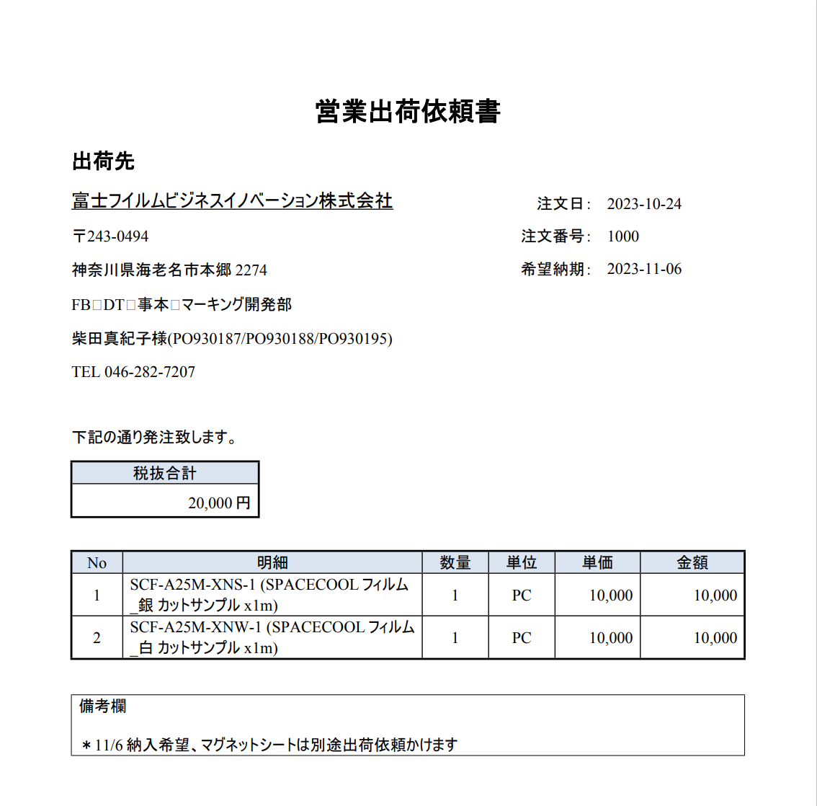
目的
 | RootForms機能で出力した全角スペースが「□」で出力されてしまうが、表示されないように変更したい

出力PDFレイアウト
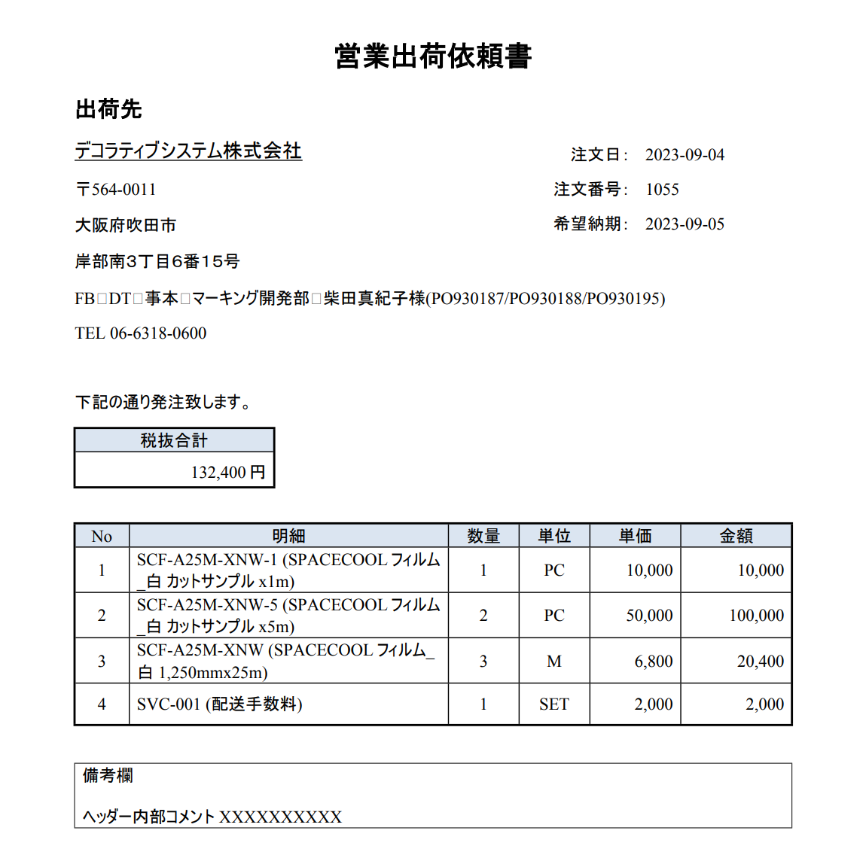

全角スペースが□として表示される

現状の設定
 | Wordファイル
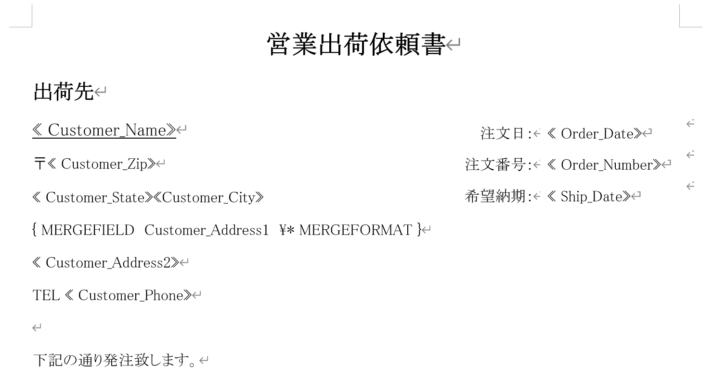

フィールドコードは「MERGEFIELD」「MERGEFORMAT」を使用

 | RootForms

2023/11/15追記
sandbox環境では全角スペースの□表示は解消されております。
ITPL側で対応変更は行っていない為、システムのアップグレードで解消されたのではないかと推測しております。

本番環境(アップグレードされていない)でテストしましたが、全角スペースの□が表示されます。 ※以下キャプチャー参照
一旦は本番環境のアップグレードが完了後、解消されるかを確認でよいと思っております。
本番環境のアップグレードが完了しましたら、ご連絡頂けると幸いです。

本番環境_営業出荷依頼書_2023/11/15 14:41 出力

No135_2
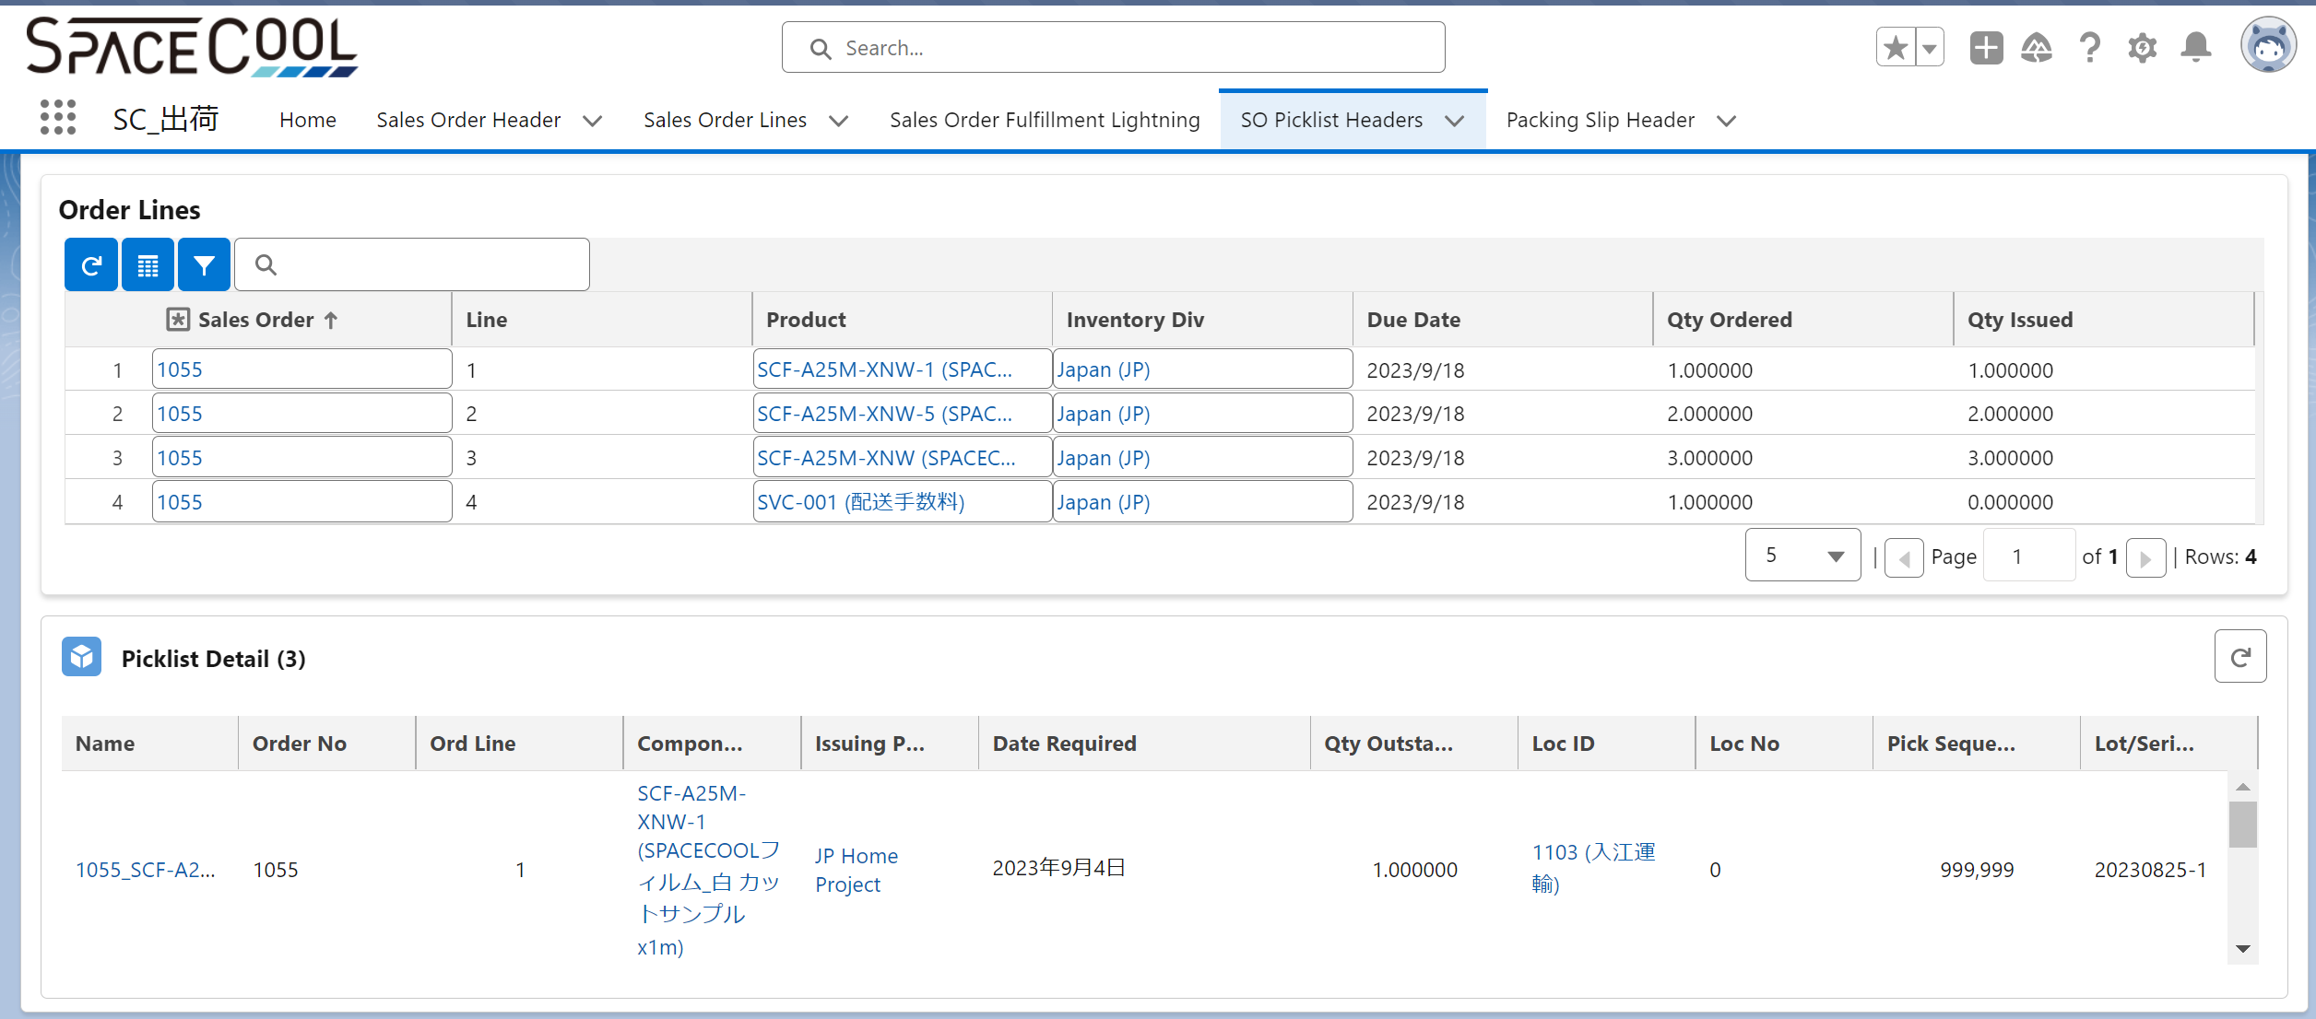
レイアウト
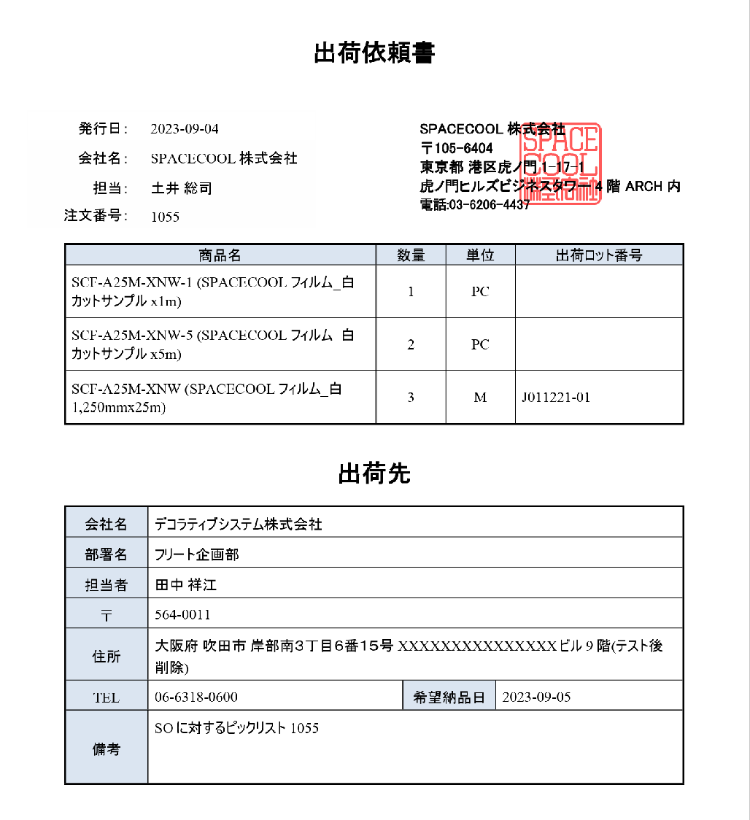

Lot関係なく、製品明細を表示させたい(サービスは除く)

ロット指定がある場合は手書きで入力する運用
※指定するケースは稀

No132
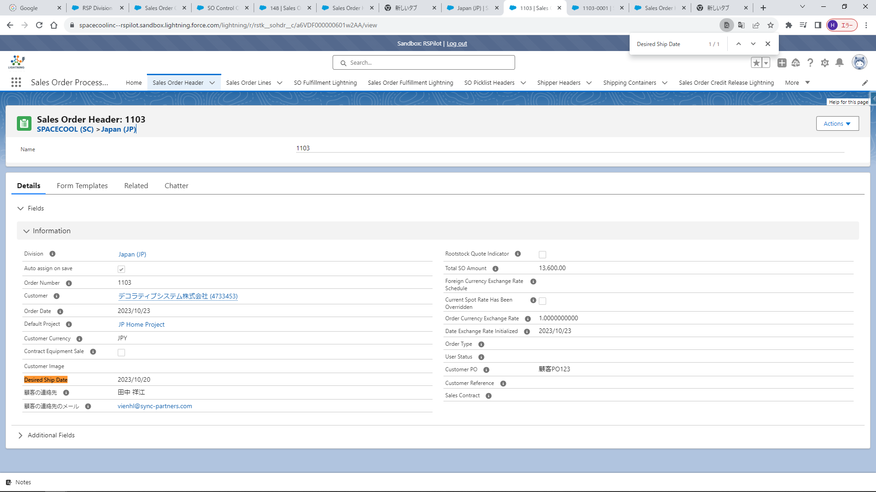

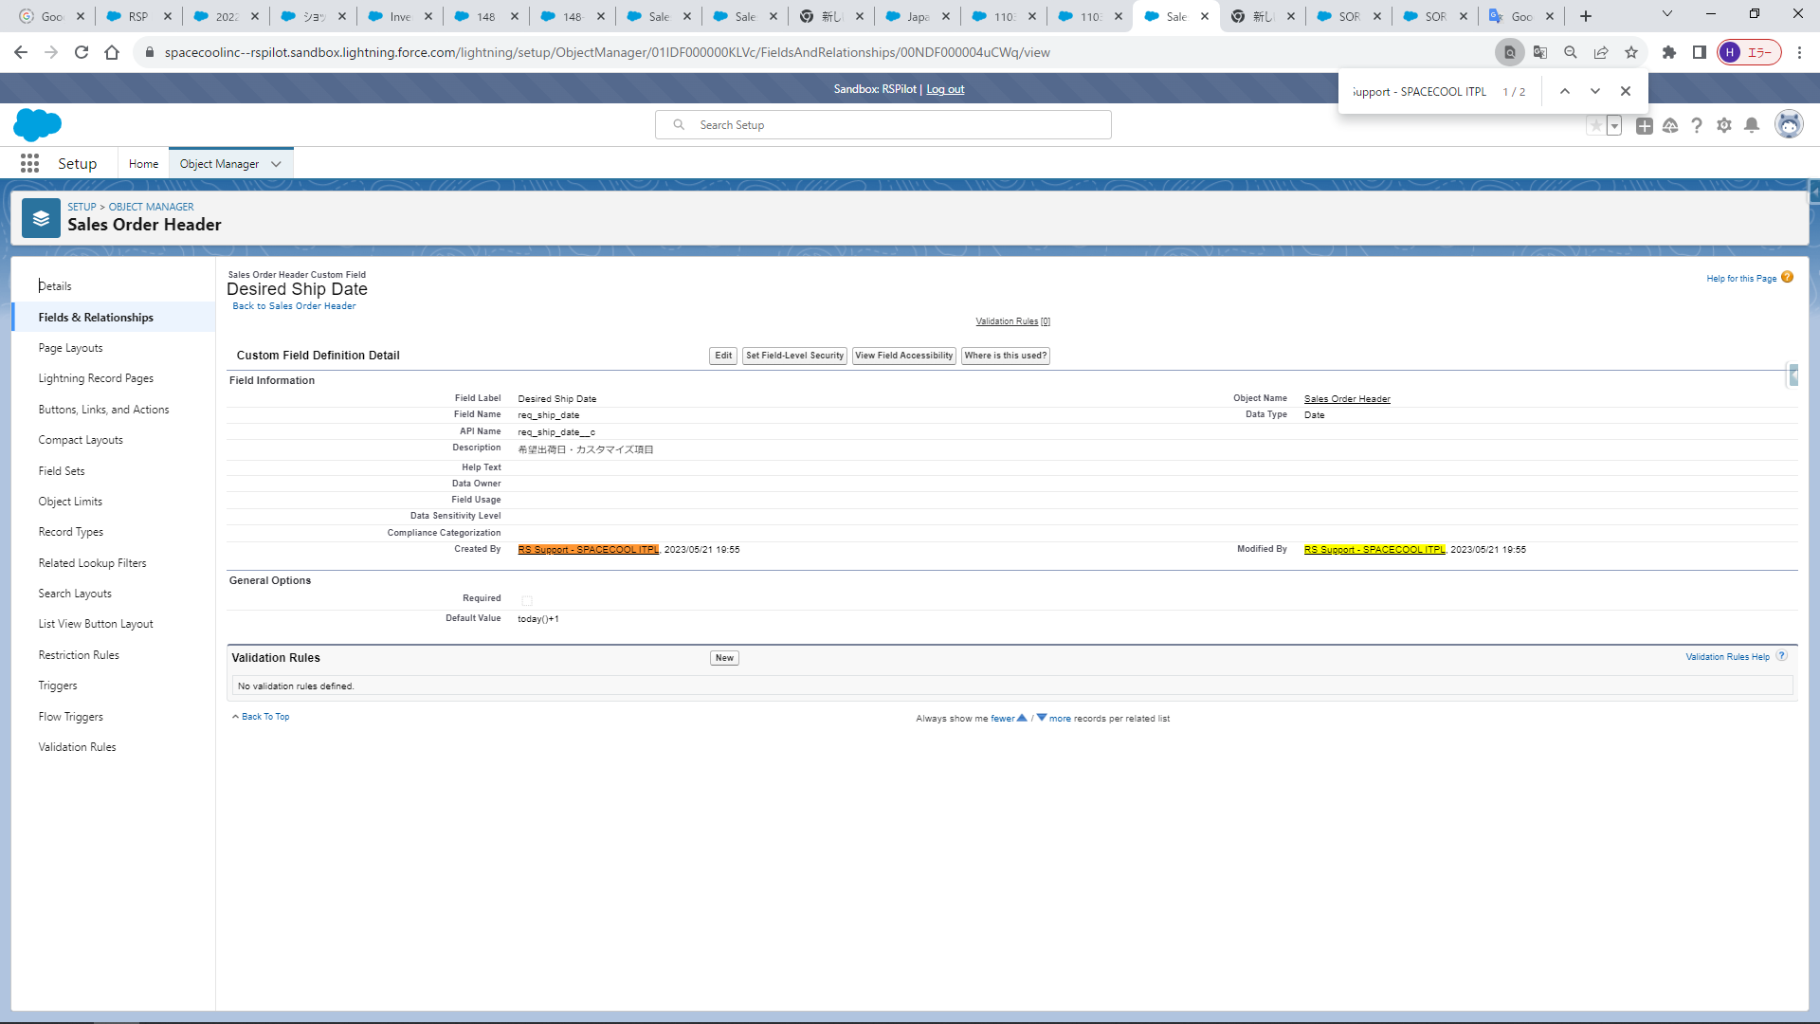

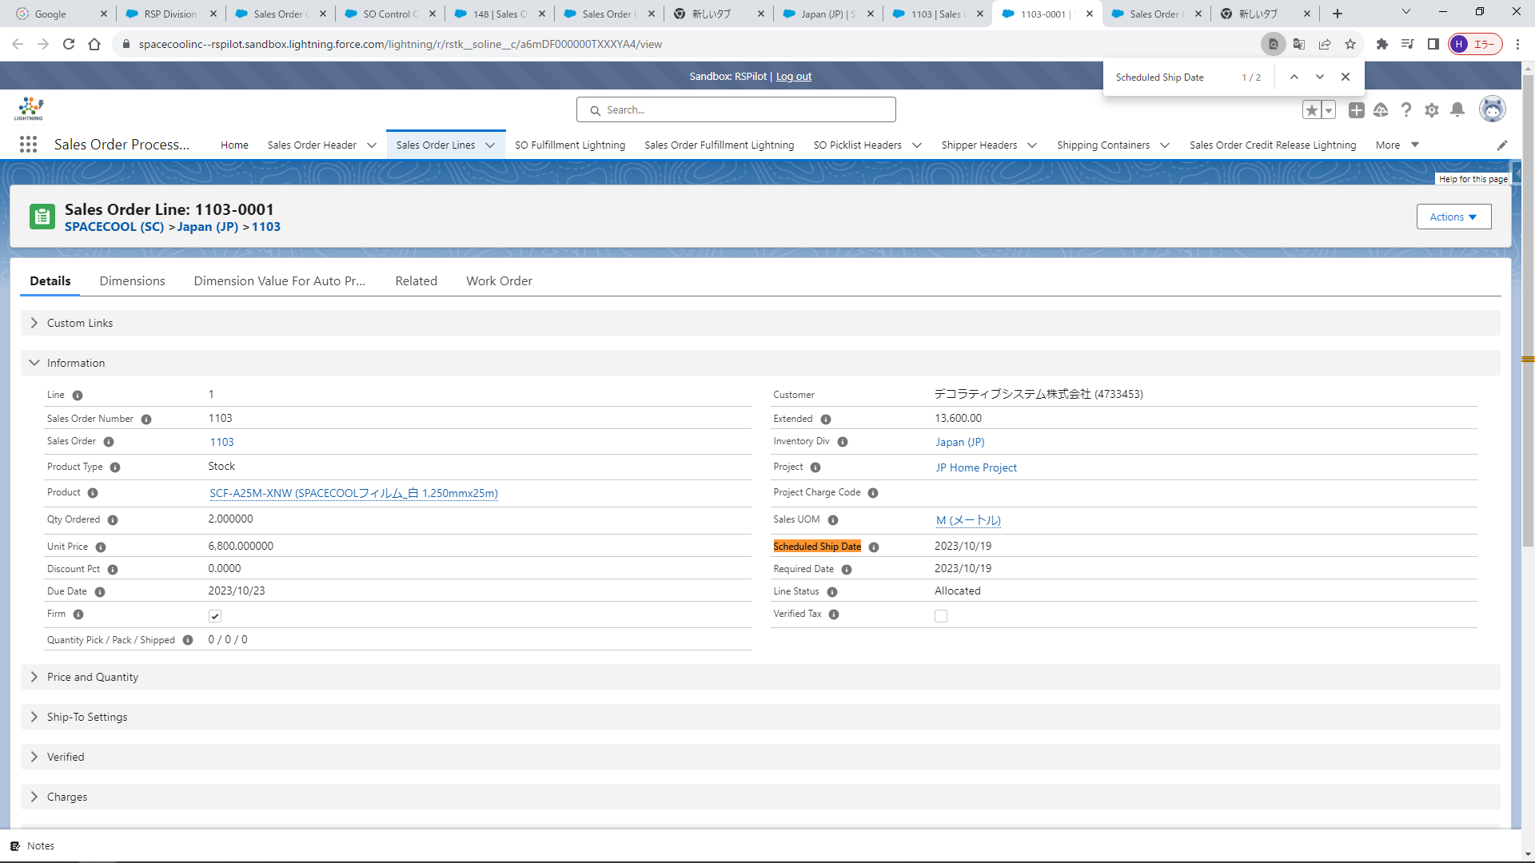

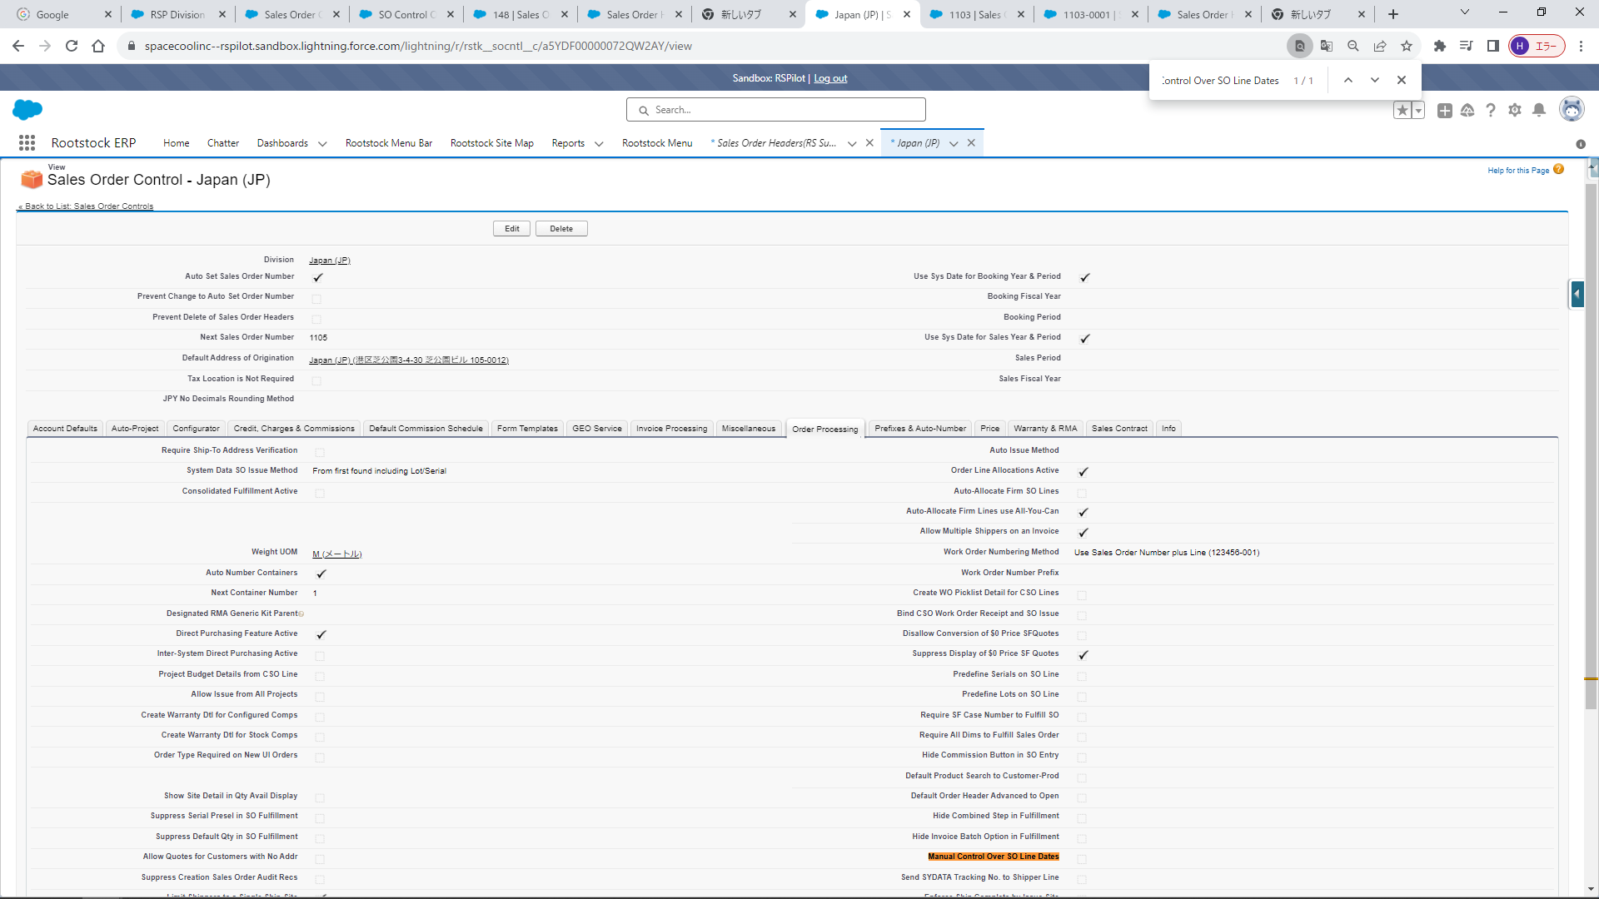

No131
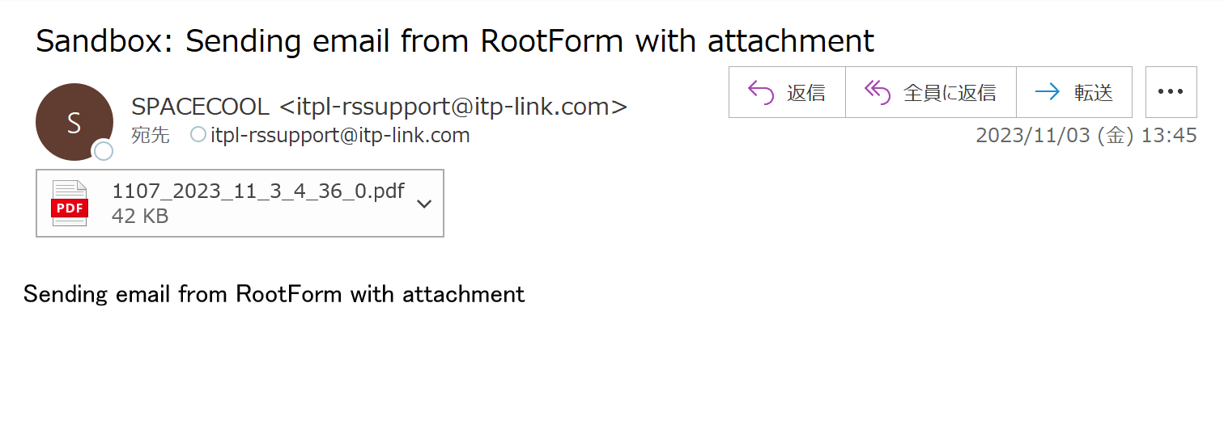
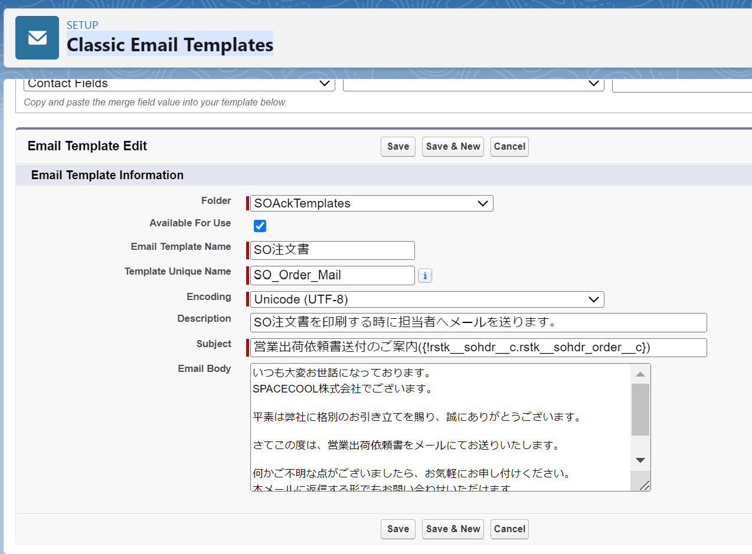
1. RootForms設定変更
 | SO注文書(SPACECOOL)のEmail Configurationの以下3項目をBlankに変更
 | ・contact Id
 | ・Email Source
 | ・Email Template
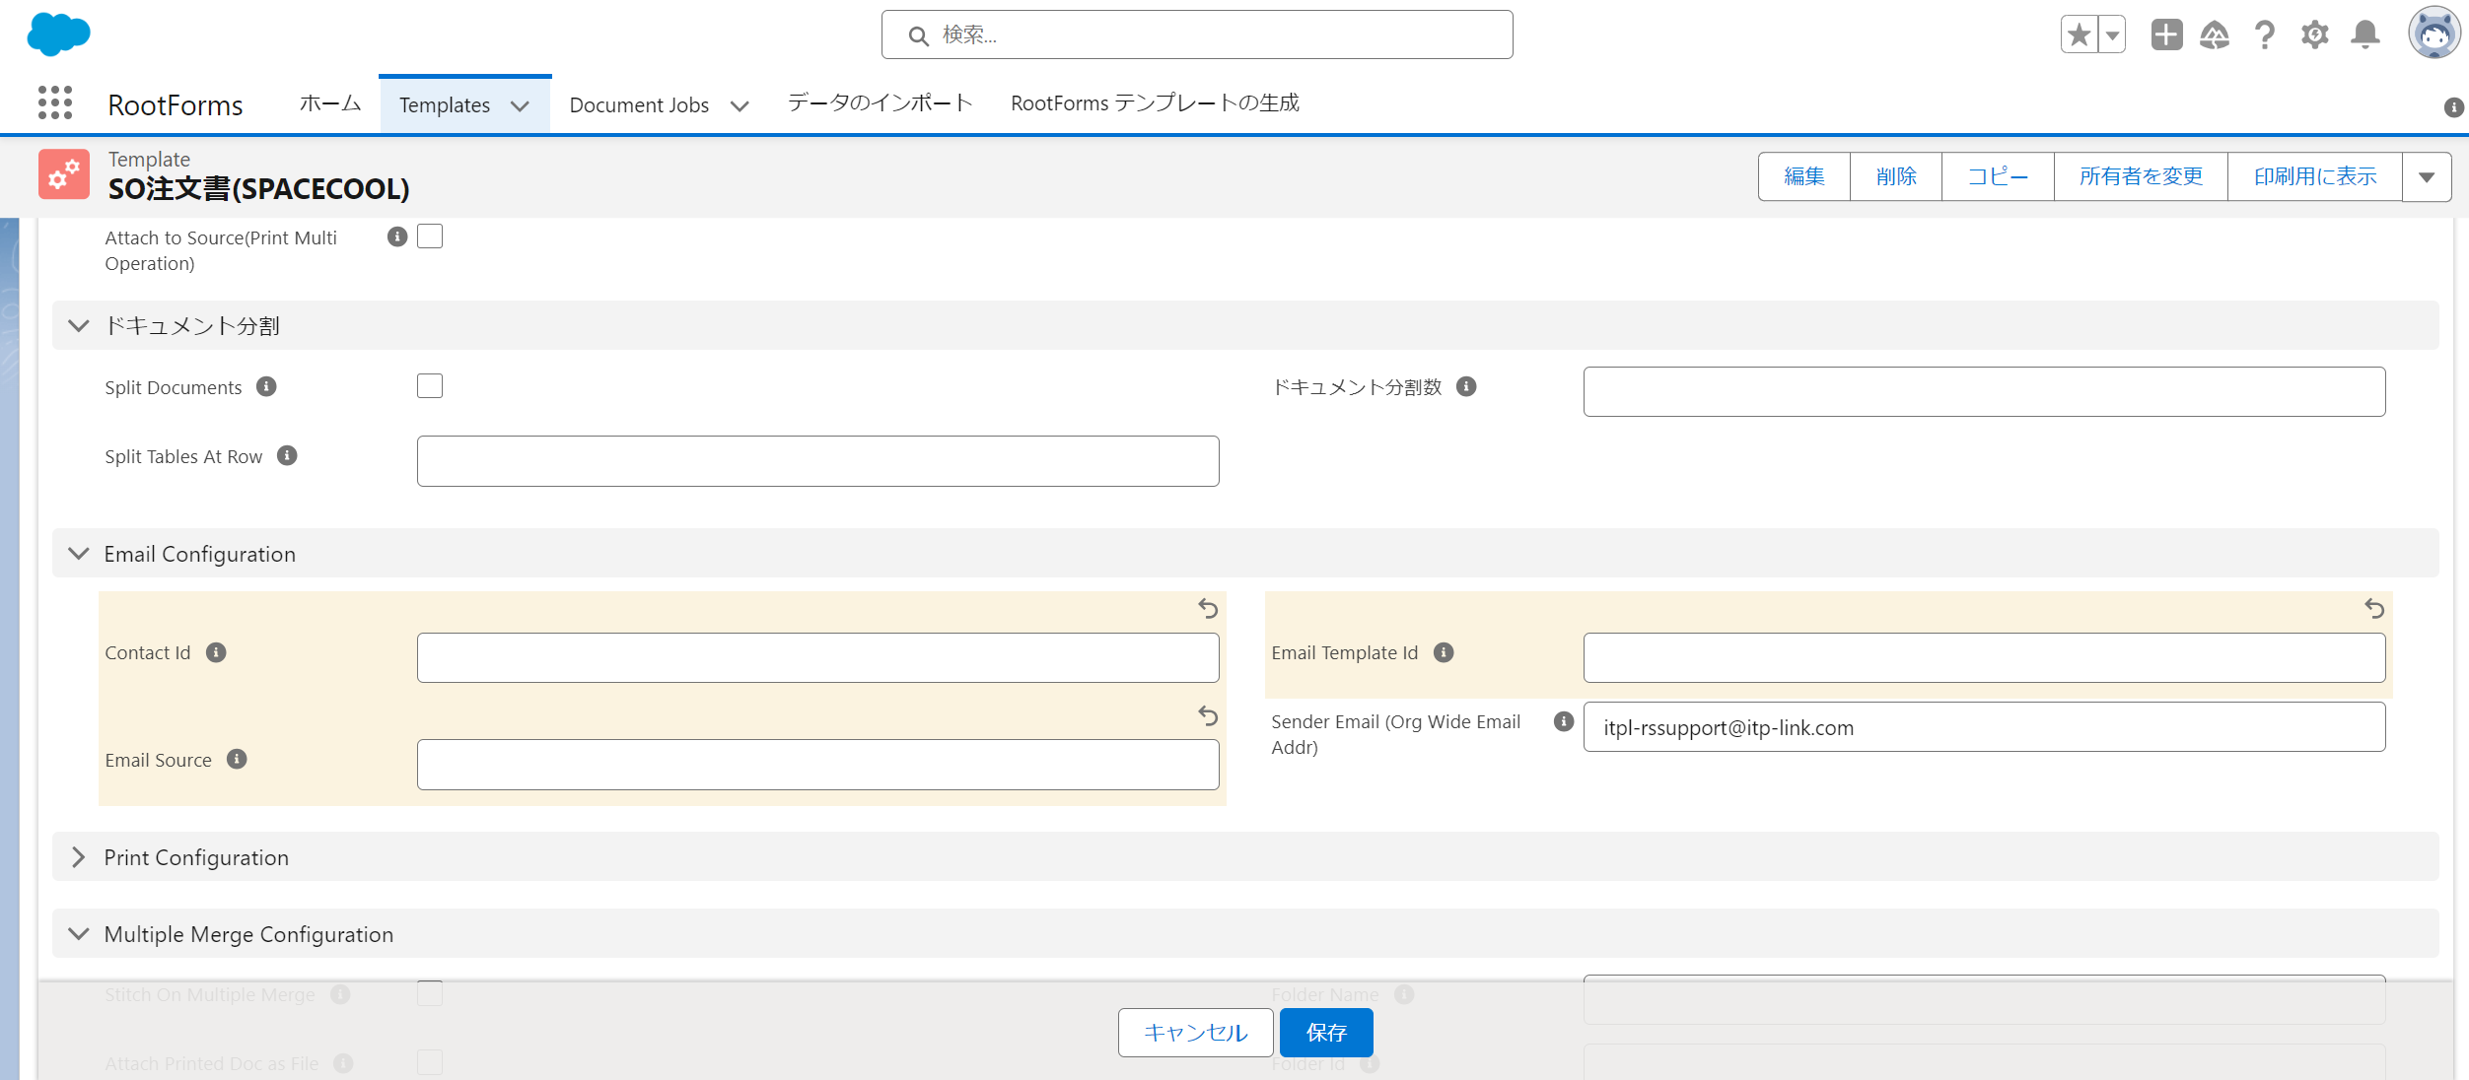

2. SOヘッダーから「注文レビュー」を実行
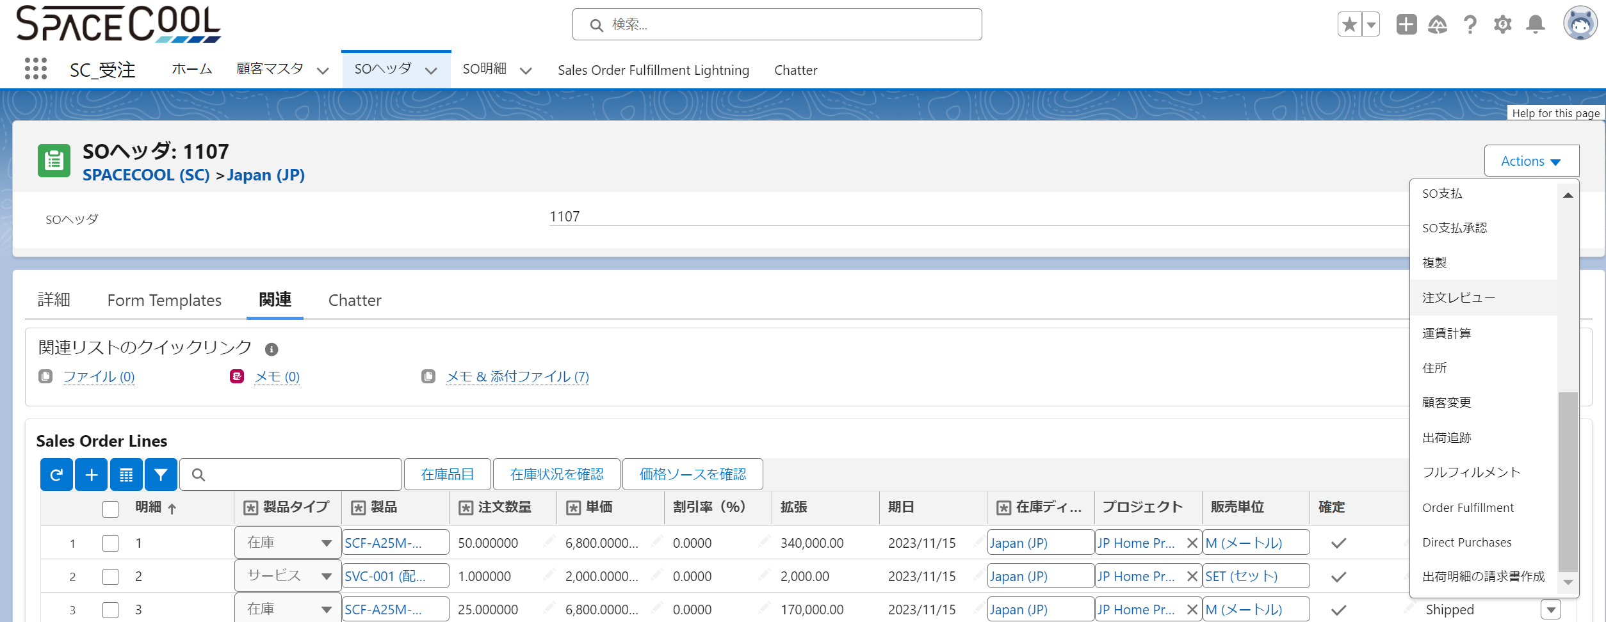

3. メールが自動送信されていないことを確認

4. 「Additional Email Ids 」にメールアドレス "itpl-rssupport@itp-link.com" を追加し、「Send Email」からメールを送信

5. メール送信が成功したことを確認

6. メールを確認するが、「Classic Email Templates」で設定したメール設定が反映されていない

No95_2
目的
 | 出荷依頼書にサービスを除く製品明細のみを出力する(Lot別に出力しない)

現状の設定
 | ■帳票「SO出荷依頼書(TEST2)」
 | ■Manage Ruleに以下を設定

 | Extract Query
 |  | SELECT
 |  | Id
ピックリストとSO明細をSO番号で紐づける
 |  | , rstk__icdmdpickloc_dmdqtyoutstdg__c
 |  | , rstk__icdmdpickloc_compitem__c
 |  | FROM
 |  | rstk__icdmdpickloc__c
 |  | WHERE
 |  | rstk__icdmdpickloc_ordno__c IN ({ { parent.rootstock__Sales_Order_Number__c } })

SO明細の製品名でGroup Byする
 | Group By Parent
 |  | parent.rootstock__Sales_Order_Number__c

 | Group By Child
 |  | rstk__icdmdpickloc_compitem__r.Name

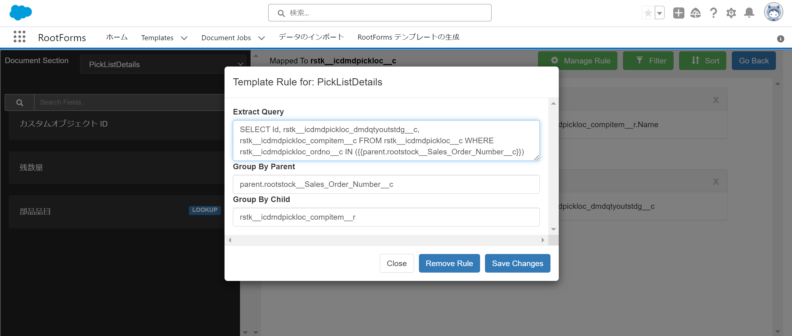

ご質問
 | ・Group By Parent / Group By Child の使用用途を教えて頂きたいです。
 | ※現状の認識はGroup By Parentで結合したいテーブル・条件を設定し、Group By ChildでGroup Byするカラムを指定する認識です

 | ・具体的な解決策をアドバイス頂けると大変有難いです。

出荷依頼書マッピング情報
 | 発行日 |  | ヘッダー | rstk__sopickh_sohdr__r.rstk__sohdr_orderdate__c
 | 担当(自社担当者名) |  | ヘッダー | rstk__sopickh_sohdr__r.rstk__sohdr_resp__r.Name
 | 注文番号 |  | ヘッダー | rstk__sopickh_sohdr__r.rstk__sohdr_order__c
 | 会社名(顧客) |  | ヘッダー | rstk__sopickh_sohdr__r.sohdr_sohdr_shiptocustnameform__c
 | 部署名(顧客) |  | ヘッダー | rstk__sopickh_sohdr__r.sohdr_shiptodepartmentnameform__c
 | 担当者(顧客) |  | ヘッダー | rstk__sopickh_sohdr__r.sohdr_shiptocontactnameform__c
 | 郵便番号(顧客) |  | ヘッダー | rstk__sopickh_sohdr__r.rstk__sohdr_shiptozipform__c
 | 都道府県(顧客) |  | ヘッダー | rstk__sopickh_sohdr__r.rstk__sohdr_shiptostateform__c
 | 市(顧客) |  | ヘッダー | rstk__sopickh_sohdr__r.rstk__sohdr_shiptocityform__c
 | 住所1(顧客) |  | ヘッダー | rstk__sopickh_sohdr__r.rstk__sohdr_shiptoaddr1form__c
 | 住所2(顧客) |  | ヘッダー | rstk__sopickh_sohdr__r.rstk__sohdr_shiptoaddr2form__c
 | TEL(顧客) |  | ヘッダー | rstk__sopickh_sohdr__r.sohdr_shiptophoneform__c
 | 希望納品日 |  | ヘッダー | rstk__sopickh_sohdr__r.req_ship_date__c
 | 備考 |  | ヘッダー | rstk__sopickh_comment__c
 | No(明細番号) |  | 明細 | rstk__icdmdpickloc_ordlne__c
 | 商品名 |  | 明細 | rstk__icdmdpickloc_compitem__r.Name
 | 数量 |  | 明細 | rstk__icdmdpickloc_dmdqtyoutstdg__c
 | 単位 |  | 明細 | rstk__icdmdpickloc_compitem__r.rstk__icitem_invuom__r.rstk__syuom_uom__c
 | 備考 |  | 明細 | rstk__icdmdpickloc_comments__c

No95
質問1
テーブル１
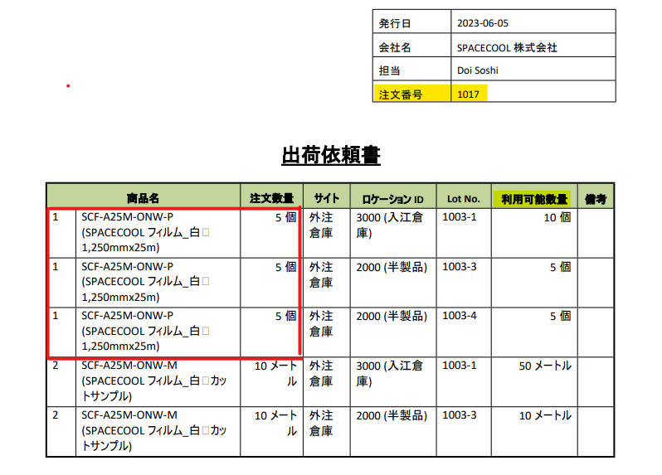

テーブル２

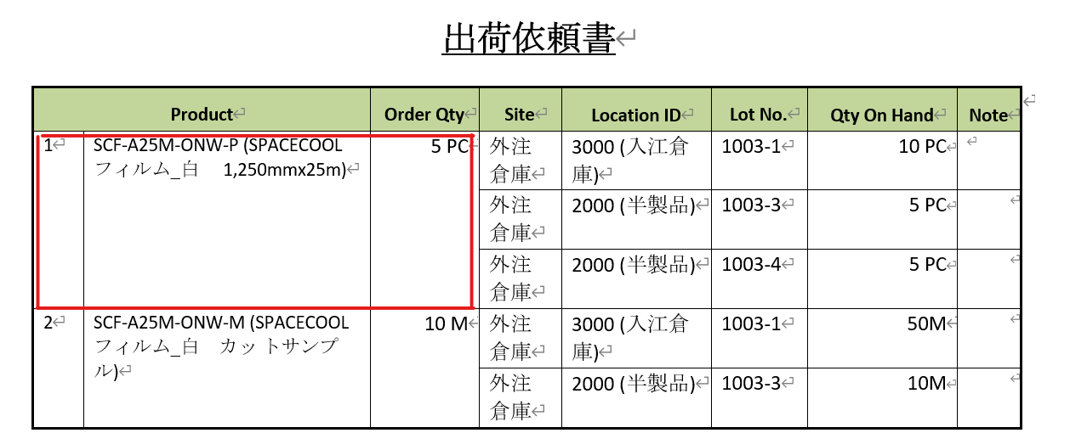

出荷依頼書
質問2
テーブル3
1.備考欄を設けて出荷担当者にPDFで渡す
2.出荷担当者は手書きで出荷した「ロットNo」「数量」を記載する
※FIFOで出荷して欲しいので、備考欄には「1000-1, 100」を書いてもらう
製品 | オーダー数 | サイト | 備考欄
SCF-A25M-ONW-P(SC フィルム) | 100 | 量産倉庫

製品マスターの情報(例)
製品 |  | サイト | ロケーション | ロットNo | 数量 | 入庫日
SCF-A25M-ONW-P(SC フィルム) |  | 量産倉庫 | 1000 | 1000-1 | 100 | 2023-01-01
 |  | 量産倉庫 | 2000 | 2000-1 | 100 | 2023-04-01
 |  | 量産倉庫 | 3000 | 3000-1 | 100 | 2023-07-01
※上記製品は全て同じサイトに入庫されている前提

